Worksheet
視能訓練士 | 2025 | 眼科検査学 |  | 2025_co_25_pm001
 |  | 中心フリッカ検査で正しいのはどれか。
 |  | 1 | 屈折値を測定する。
 |  | 2 | 網膜感度を評価する。
 |  | 3 | 視覚の空間分解能を測定する。
 |  | 4 | 視覚の時間分解能を測定する。 | 正解
 |  | 5 | 眼位異常のスクリーニングに用いる。
視能訓練士 | 2025 | 視能矯正の枠組み |  | 2025_co_25_pm002
 |  | 国際生活機能分類＜ICF＞における構成要素の説明で正しいのはどれか。
 |  | 1 | 身体の構造的欠損のみを指す。
 |  | 2 | 障害とは不可逆的なものである。
 |  | 3 | 参加の制限を含む広い概念である。 | 正解
 |  | 4 | 障害は個人の内的要因のみで決まる。
 |  | 5 | 医学的診断名が付くと自動的に障害と判定される。
視能訓練士 | 2025 | 視覚機能の基礎と検査機器（眼解剖） |  | 2025_co_25_pm003
 |  | 眼の自律神経機能で正しいのはどれか。
 |  | 1 | 近見視により散瞳する。
 |  | 2 | 瞳孔括約筋の麻痺で縮瞳する。
 |  | 3 | 瞳孔散大筋の収縮で縮瞳する。
 |  | 4 | 毛様体筋の緊張は交感神経の興奮による。
 |  | 5 | 涙液の基礎分泌は副交感神経支配である。 | 正解
視能訓練士 | 2025 | 視覚機能の基礎と検査機器（眼解剖） |  | 2025_co_25_pm004
 |  | 角膜上皮のターンオーバー＜再生＞に要する期間はどれか。
 |  | 1 | 1時間
 |  | 2 | 1 日
 |  | 3 | 1週間 | 正解
 |  | 4 | 1か月
 |  | 5 | 1 年
視能訓練士 | 2025 | 視覚機能の基礎と検査機器（眼解剖） |  | 2025_co_25_pm005
 |  | 血流が最も多いのはどれか。
 |  | 1 | 角 膜
 |  | 2 | 網 膜
 |  | 3 | 硝子体
 |  | 4 | 脈絡膜 | 正解
 |  | 5 | 毛様体
視能訓練士 | 2025 | 視覚機能の基礎と検査機器（眼解剖） |  | 2025_co_25_pm006
 |  | 房水で正しいのはどれか。
 |  | 1 | 産生は夜間に増加する。
 |  | 2 | 硝子体から産生される。
 |  | 3 | 産生量は毎分2～3μLである。 | 正解
 |  | 4 | 虹彩と硝子体との間を循環する。
 |  | 5 | 主にSchlemm管から脈絡膜へと排出される。
視能訓練士 | 2025 | 視覚機能の基礎と検査機器（眼解剖） |  | 2025_co_25_pm007
 |  | Zinn-Haller動脈輪を形成するのはどれか。
 |  | 1 | 眼窩上動脈
 |  | 2 | 前毛様動脈
 |  | 3 | 短後毛様動脈 | 正解
 |  | 4 | 長後毛様動脈
 |  | 5 | 網膜中心動脈
視能訓練士 | 2025 | 保健医療福祉と視能障害のリハビリテーションの理念 |  | 2025_co_25_pm008
 |  | ノーマライゼーションの考え方で正しいのはどれか。
 |  | 1 | 障害の治療が目的である。
 |  | 2 | バリアフリー化と関係がある。 | 正解
 |  | 3 | アメリカで提唱された概念である。
 |  | 4 | 障害者基本法ではノーマライゼーションの理念は規定されていない。
 |  | 5 | 障害のある人は特別な施設での生活が望ましいとする考え方である。
視能訓練士 | 2025 | 視覚機能の基礎と検査機器（眼解剖） |  | 2025_co_25_pm009
 |  | 海綿静脈洞を通らないのはどれか。
 |  | 1 | 視神経 | 正解
 |  | 2 | 動眼神経
 |  | 3 | 滑車神経
 |  | 4 | 三叉神経
 |  | 5 | 外転神経
視能訓練士 | 2025 | 視覚生理学の基礎 |  | 2025_co_25_pm010
 |  | 眼球電図＜EOG＞の振幅の経時変化の結果を示す。 L/D比＜Arden比＞として正しいのはどれか。
 |  | 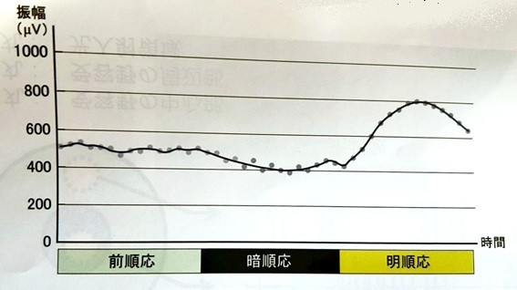
 |  | 1 | 1.6
 |  | 2 | 1.8
 |  | 3 | 2 | 正解
 |  | 4 | 2.2
 |  | 5 | 2.4
視能訓練士 | 2025 | 視能矯正の枠組み |  | 2025_co_25_pm011
 |  | 視能矯正学に該当する英語はどれか。
 |  | 1 | optics
 |  | 2 | orthoptics | 正解
 |  | 3 | optometry
 |  | 4 | ophthalmology
 |  | 5 | occupational therapy
視能訓練士 | 2025 | 視覚生理学の基礎 |  | 2025_co_25_pm012
 |  | 小数視力0.1のlogMAR値はどれか。
 |  | 1 | 0.01
 |  | 2 | 0.1
 |  | 3 | 0.3
 |  | 4 | 0.5
 |  | 5 | 1 | 正解
視能訓練士 | 2025 | 視覚生理学の基礎 |  | 2025_co_25_pm013
 |  | 網膜神経節細胞の受容野と光に対する応答を示す。 この図から読み取れる現象はどれか。
 |  | 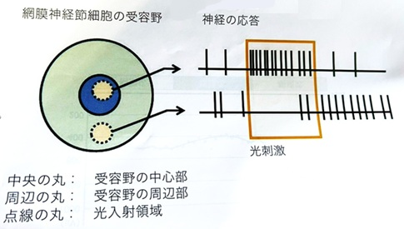
 |  | 1 | 側方抑制 | 正解
 |  | 2 | 中心窩抑制
 |  | 3 | Purkinje移動
 |  | 4 | Knappの法則
 |  | 5 | Stiles-Crawford効果
視能訓練士 | 2025 | 視覚機能の基礎と検査機器（眼解剖） |  | 2025_co_25_pm014
 |  | 標準的な正視眼で眼球の接点から網膜までの距離［mm］はどれか。
 |  | 1 | 1.5
 |  | 2 | 3.6
 |  | 3 | 13
 |  | 4 | 17 | 正解
 |  | 5 | 24
視能訓練士 | 2025 | 生理光学 |  | 2025_co_25_pm015
 |  | 瞳孔の中心と注視点を結ぶ線はどれか。
 |  | 1 | 光 軸
 |  | 2 | 視 軸
 |  | 3 | 照準線 | 正解
 |  | 4 | 注視線
 |  | 5 | 瞳孔中心線
視能訓練士 | 2025 | 生理光学 |  | 2025_co_25_pm016
 |  | 分数視力20/40の小数視力はどれか。
 |  | 1 | 2
 |  | 2 | 1
 |  | 3 | 0.8
 |  | 4 | 0.5 | 正解
 |  | 5 | 0.2
視能訓練士 | 2025 | 生理光学 |  | 2025_co_25_pm017
 |  | ＋1.00Dの遠視で、裸眼での近点が眼前33cmである場合の調節力［D］はどれか。
 |  | 1 | 2
 |  | 2 | 2.5
 |  | 3 | 3
 |  | 4 | 3.5
 |  | 5 | 4 | 正解
視能訓練士 | 2025 | 両眼視機能と眼球運動 |  | 2025_co_25_pm018
 |  | 左への頭部傾斜時に作用しないのはどれか。
 |  | 1 | 右下斜筋
 |  | 2 | 右下直筋
 |  | 3 | 右上斜筋 | 正解
 |  | 4 | 左上斜筋
 |  | 5 | 左上直筋
視能訓練士 | 2025 | 斜視【斜視検査】 |  | 2025_co_25_pm019
 |  | 網膜正常対応の患者の右眼前方に赤ガラスを置き、ペンライトで眼前33cmから両眼を照らした。 患者から見て白い光が右、赤い光が左に見えるとき、この患者の眼位はどれか。
 |  | 1 | 右眼下斜視
 |  | 2 | 右眼上斜視
 |  | 3 | 外斜視 | 正解
 |  | 4 | 内斜視
 |  | 5 | 正 位
視能訓練士 | 2025 | 両眼視機能と眼球運動 |  | 2025_co_25_pm020
 |  | 左下斜筋の直接拮抗筋＜はりあい筋＞はどれか。
 |  | 1 | 右下斜筋
 |  | 2 | 右下直筋
 |  | 3 | 右上直筋
 |  | 4 | 左上斜筋 | 正解
 |  | 5 | 左上直筋
視能訓練士 | 2025 | 視覚機能の基礎と検査機器（眼解剖） |  | 2025_co_25_pm021
 |  | 角膜の中で最も厚い組織はどれか。
 |  | 1 | 上 皮
 |  | 2 | Bowman膜
 |  | 3 | 実 質 | 正解
 |  | 4 | Descemet膜
 |  | 5 | 内 皮
視能訓練士 | 2025 | 眼疾病学 |  | 2025_co_25_pm022
 |  | 「視神経と視野に特徴的変化を有し、通常、眼圧を十分に下降させることにより視神経障害を改善もしくは抑制しうる眼の機能的構造的異常を特徴とする疾患」を定義とするのはどれか。
 |  | 1 | 黄斑低形成
 |  | 2 | 高眼圧症
 |  | 3 | 高血圧網膜症
 |  | 4 | 白内障
 |  | 5 | 緑内障 | 正解
視能訓練士 | 2025 | 視覚生理学の基礎 |  | 2025_co_25_pm023
 |  | Humphrey視野計の0dBに相当する視標輝度［asb］はどれか。
 |  | 1 | 0
 |  | 2 | 10
 |  | 3 | 100
 |  | 4 | 1,000
 |  | 5 | 10,000 | 正解
視能訓練士 | 2025 | 眼科検査学 |  | 2025_co_25_pm024
 |  | OCTの断層像を示す。 Ellipsoid zoneはどれか。
 |  | 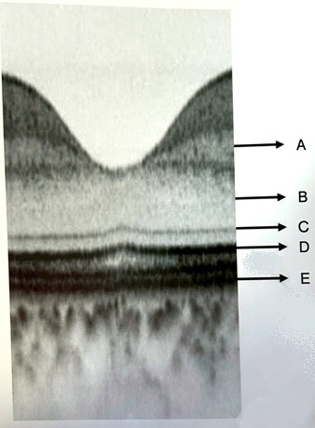
 |  | 1 | A
 |  | 2 | B
 |  | 3 | C
 |  | 4 | D | 正解
 |  | 5 | E
視能訓練士 | 2025 | 眼科検査学 |  | 2025_co_25_pm025
 |  | 青色の撮影光で網膜色素上皮を評価するのはどれか。2つ選べ。
 |  | 1 | 眼底自発蛍光 | 正解
 |  | 2 | 光干渉断層計
 |  | 3 | 光干渉断層血管撮影
 |  | 4 | フルオレセイン蛍光眼底造影検査 | 正解
 |  | 5 | インドシアニングリーン蛍光眼底造影検査
視能訓練士 | 2025 | 視覚生理学の基礎 |  | 2025_co_25_pm026
 |  | ERG検査の結果を示す。 波形はどの応答か。
 |  | 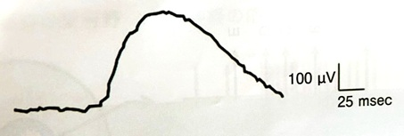
 |  | 1 | 杆体応答 | 正解
 |  | 2 | 最大応答
 |  | 3 | 錐体応答
 |  | 4 | フリッカ応答
 |  | 5 | 律動様小波
視能訓練士 | 2025 | 視能矯正の枠組み |  | 2025_co_25_pm027
 |  | 患者が検査について説明を求めた際の適切な対応はどれか。
 |  | 1 | 「心配ですね」と共感的態度で接する。
 |  | 2 | 患者の理解度を確認しながら説明する。 | 正解
 |  | 3 | 正確に説明するため専門用語を多用する。
 |  | 4 | 詳細な説明書を渡し読んで理解してもらう。
 |  | 5 | 同じ質問の場合はすでに説明したことを伝える。
視能訓練士 | 2025 | 眼科薬理学 |  | 2025_co_25_pm028
 |  | 縮瞳作用があるのはどれか。
 |  | 1 | トロピカミド
 |  | 2 | アトロピン硫酸塩
 |  | 3 | ピロカルピン塩酸塩 | 正解
 |  | 4 | フェニレフリン塩酸塩
 |  | 5 | シクロペントラート塩酸塩
視能訓練士 | 2025 | 眼科検査学 |  | 2025_co_25_pm029
 |  | 眼底検査を行う際に＋20Dのレンズと組合せて使う器具を示す。 組合せて使うのはどれか。
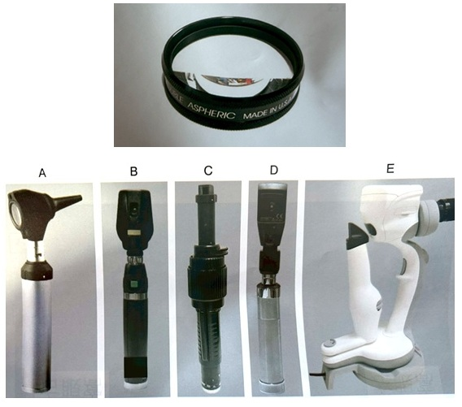
 |  | 1 | A
 |  | 2 | B
 |  | 3 | C | 正解
 |  | 4 | D
 |  | 5 | E
視能訓練士 | 2025 | 眼科検査学 |  | 2025_co_25_pm030
 |  | Cochet-Bonnet型角膜知覚計検査で誤っているのはどれか。
 |  | 1 | 年齢によって正常値が異なる。
 |  | 2 | 両眼測定し左右差を確認する。
 |  | 3 | 外転神経の障害で知覚が低下する。 | 正解
 |  | 4 | ナイロン糸が角膜に垂直になるように接触させる。
 |  | 5 | ナイロン糸の接近を視覚的に捉えて機械的刺激と誤認する場合がある。
視能訓練士 | 2025 | 眼科検査学 |  | 2025_co_25_pm031
 |  | 超音波Bモード検査で適さないのはどれか。
 |  | 1 | 高眼圧
 |  | 2 | 小瞳孔
 |  | 3 | 長眼軸長
 |  | 4 | 眼内レンズ挿入眼
 |  | 5 | 硝子体ガス注入眼 | 正解
視能訓練士 | 2025 | ロービジョン |  | 2025_co_25_pm032
 |  | 視覚障害者の安全な誘導で最初に行うのはどれか。
 |  | 1 | 見守る。
 |  | 2 | 声をかける。 | 正解
 |  | 3 | 手をつなぐ。
 |  | 4 | 荷物を持つ。
 |  | 5 | 車椅子を使う。
視能訓練士 | 2025 | 視覚生理学の基礎 |  | 2025_co_25_pm033
 |  | 5m用Landolt環単一視標を用いて2.5mの距離で0.6視標まで正答できた。 視力はどれか。
 |  | 1 | 0.2
 |  | 2 | 0.3 | 正解
 |  | 3 | 0.4
 |  | 4 | 0.5
 |  | 5 | 0.6
視能訓練士 | 2025 | 視覚生理学の基礎 |  | 2025_co_25_pm034
 |  | 字ひとつ視力検査を試みる年齢［歳］はどれか。
 |  | 1 | 0
 |  | 2 | 1
 |  | 3 | 3 | 正解
 |  | 4 | 9
 |  | 5 | 12
視能訓練士 | 2025 | 斜視【斜視検査】 |  | 2025_co_25_pm035
 |  | 微小斜視の検出で有用なのはどれか。
 |  | 1 | Krimsky試験
 |  | 2 | 4Δ基底外方試験 | 正解
 |  | 3 | プリズム順応試験
 |  | 4 | Maddox杆正切尺法
 |  | 5 | Simultaneous prism cover test
視能訓練士 | 2025 | 斜視【斜視検査】 |  | 2025_co_25_pm036
 |  | 回旋偏位を測定できないのはどれか。
 |  | 1 | Hess赤緑試験 | 正解
 |  | 2 | 大型弱視鏡検査
 |  | 3 | 眼底写真撮影法
 |  | 4 | Maddox二重杆試験
 |  | 5 | Cyclophorometer検査
視能訓練士 | 2025 | 斜視【斜視検査】 |  | 2025_co_25_pm037
 |  | 大型弱視鏡を用いて屈折矯正した状態で他覚的斜視角を測定すると2Δ外方偏位、－2.00Dのレンズを付加すると10Δ内方偏位であった。 AC/A比［Δ/D］はどれか。
 |  | 1 | 2
 |  | 2 | 3
 |  | 3 | 4
 |  | 4 | 5
 |  | 5 | 6 | 正解
視能訓練士 | 2025 | 保健医療福祉と視能障害のリハビリテーションの理念 |  | 2025_co_25_pm038
 |  | 失明原因となるのはどれか。2つ選べ。
 |  | 1 | 緑内障 | 正解
 |  | 2 | 黄斑上膜
 |  | 3 | アイフレイル
 |  | 4 | 糖尿病網膜症 | 正解
 |  | 5 | 中心性漿液性脈絡網膜症
視能訓練士 | 2025 | 眼疾病学 |  | 2025_co_25_pm039
 |  | 先天白内障を生じる疾患はどれか。
 |  | 1 | Möbius症候群
 |  | 2 | Sturge-Weber症候群
 |  | 3 | von Hippel-Lindau病
 |  | 4 | 結節硬化症
 |  | 5 | 先天風疹症候群 | 正解
視能訓練士 | 2025 | 眼疾病学 |  | 2025_co_25_pm040
 |  | ドライアイを生じるのはどれか。2つ選べ。
 |  | 1 | Horner症候群
 |  | 2 | Terson症候群
 |  | 3 | Marfan症候群
 |  | 4 | Sjögren症候群 | 正解
 |  | 5 | Stevens-Johnson症候群 | 正解
視能訓練士 | 2025 | 眼疾病学 |  | 2025_co_25_pm041
 |  | 縮瞳が生じるのはどれか。2つ選べ。
 |  | 1 | Adie症候群
 |  | 2 | Argyll Robertson瞳孔 | 正解
 |  | 3 | Fisher症候群
 |  | 4 | 動眼神経麻痺
 |  | 5 | 有機リン中毒 | 正解
視能訓練士 | 2025 | 眼疾病学 |  | 2025_co_25_pm042
 |  | 角膜内皮細胞に異常があるのはどれか。
 |  | 1 | 顆粒状角膜ジストロフィ
 |  | 2 | 蚕食性角膜潰瘍
 |  | 3 | 水疱性角膜症 | 正解
 |  | 4 | 帯状角膜変性
 |  | 5 | フリクテン性角膜炎
視能訓練士 | 2025 | 眼疾病学 |  | 2025_co_25_pm043
 |  | サルコイドーシスでみられるのはどれか。
 |  | 1 | 外陰部潰瘍
 |  | 2 | 感音性難聴
 |  | 3 | 口腔内アフタ
 |  | 4 | 白 髪
 |  | 5 | 両側肺門リンパ節腫脹 | 正解
視能訓練士 | 2025 | 眼疾病学 |  | 2025_co_25_pm044
 |  | アレルギー性疾患はどれか。
 |  | 1 | 翼状片
 |  | 2 | 咽頭結膜熱
 |  | 3 | 春季カタル | 正解
 |  | 4 | 新生児眼炎
 |  | 5 | 急性出血性結膜炎
視能訓練士 | 2025 | 眼疾病学 |  | 2025_co_25_pm045
 |  | 小児緑内障の原因とならないのはどれか。
 |  | 1 | 先天無虹彩
 |  | 2 | Peters異常
 |  | 3 | Brown症候群 | 正解
 |  | 4 | 先天白内障術後
 |  | 5 | Sturge-Weber症候群
視能訓練士 | 2025 | 弱視 |  | 2025_co_25_pm046
 |  | 屈折異常弱視に対する視能訓練で正しいのはどれか。
 |  | 1 | 交代遮閉
 |  | 2 | 融像訓練
 |  | 3 | 完全屈折矯正 | 正解
 |  | 4 | 交代固視訓練
 |  | 5 | 生理的複視認知訓練
視能訓練士 | 2025 | 斜視【斜視治療】 |  | 2025_co_25_pm047
 |  | Fusion lock trainingで誤っているのはどれか。
 |  | 1 | むき運動を負荷する。
 |  | 2 | 融像野を拡大させる。
 |  | 3 | 感覚性融像の安定化を図る。
 |  | 4 | 滑動性追従眼球運動を負荷する。
 |  | 5 | 発症から時間が経過した後天眼球運動障害が適応となる。 | 正解
視能訓練士 | 2025 | 眼疾病学 |  | 2025_co_25_pm048
 |  | 身体表現性障害＜心因性視能障害＞の特徴で正しいのはどれか。
 |  | 1 | 羞明がある。
 |  | 2 | 瞬目が減少する。
 |  | 3 | 視行動に困難を伴う。
 |  | 4 | 自覚的視力が他覚的視力より良好である。
 |  | 5 | レンズ打ち消し法＜レンズ中和法＞が有用である。 | 正解
視能訓練士 | 2025 | 眼疾病学 |  | 2025_co_25_pm049
 |  | 疾患と症状の組合せで正しいのはどれか。
 |  | 1 | 甲状腺眼症 -- 眼瞼下垂
 |  | 2 | 外転神経麻痺 -- 外斜視
 |  | 3 | 滑車神経麻痺 -- 上斜視 | 正解
 |  | 4 | 動眼神経麻痺 -- 内斜視
 |  | 5 | Brown症候群 -- 眼球突出
視能訓練士 | 2025 | 斜視【斜視検査】 |  | 2025_co_25_pm050
 |  | プリズム順応試験の対象はどれか。
 |  | 1 | 麻痺性斜視
 |  | 2 | 間欠性外斜視 | 正解
 |  | 3 | 交代性上斜位
 |  | 4 | 調節性内斜視
 |  | 5 | 後天固定内斜視
視能訓練士 | 2025 | ロービジョン |  | 2025_co_25_pm051
 |  | 遮光眼鏡の効果で正しいのはどれか。
 |  | 1 | 視野の拡大
 |  | 2 | 羞明の軽減 | 正解
 |  | 3 | 視力の向上
 |  | 4 | 長波長光の遮断
 |  | 5 | 網膜照度の増加
視能訓練士 | 2025 | 両眼視機能と眼球運動 |  | 2025_co_25_pm052
 |  | 右方視時に左眼が内上転した。 考えられる麻痺筋はどれか。
 |  | 1 | 右外直筋
 |  | 2 | 右下直筋
 |  | 3 | 左上斜筋 | 正解
 |  | 4 | 左上直筋
 |  | 5 | 左内直筋
視能訓練士 | 2025 | 両眼視機能と眼球運動 |  | 2025_co_25_pm053
 |  | AC/A比が高いのはどれか。
 |  | 1 | 感覚性外斜視
 |  | 2 | 内斜視術後外斜視
 |  | 3 | 基礎型間欠性外斜視
 |  | 4 | 開散過多型間欠性外斜視 | 正解
 |  | 5 | 輻湊不全型間欠性外斜視
視能訓練士 | 2025 | 斜視【各型】 |  | 2025_co_25_pm054
 |  | 間欠性外斜視が原因で生じるのはどれか。
 |  | 1 | 偽近視
 |  | 2 | 軸性近視
 |  | 3 | 斜位近視 | 正解
 |  | 4 | 夜間近視
 |  | 5 | 屈折性近視
視能訓練士 | 2025 | 眼疾病学 |  | 2025_co_25_pm055
 |  | 後天眼振はどれか。
 |  | 1 | 潜伏眼振
 |  | 2 | 終末位眼振
 |  | 3 | 顕性潜伏眼振
 |  | 4 | 輻湊後退眼振 | 正解
 |  | 5 | 眼振阻止症候群
視能訓練士 | 2025 | 人体の構造と機能及び心身の発達・加齢 |  | 2025_co_25_pm056
 |  | 原始反射でないのはどれか。
 |  | 1 | 吸啜反射
 |  | 2 | 瞬目反射 | 正解
 |  | 3 | 把握反射
 |  | 4 | Moro反射
 |  | 5 | Babinski反射
視能訓練士 | 2025 | 斜視【各型】 |  | 2025_co_25_pm057
 |  | 網膜正常対応の成人が急性内斜視を発症したときに、みられるのはどれか。
 |  | 1 | 回旋複視
 |  | 2 | 上下複視
 |  | 3 | 単眼複視
 |  | 4 | 同側性複視 | 正解
 |  | 5 | 不調和性複視
視能訓練士 | 2025 | 両眼視機能と眼球運動 |  | 2025_co_25_pm058
 |  | 輻湊検査で、輻湊限界点が角膜頂点から5.0cmであった。 理論的な輻湊近点［cm］はどれか。
 |  | 1 | 4.3
 |  | 2 | 5.3
 |  | 3 | 6.3 | 正解
 |  | 4 | 7.3
 |  | 5 | 8.3
視能訓練士 | 2025 | 斜視【各型】 |  | 2025_co_25_pm059
 |  | 動眼神経麻痺で生じないのはどれか。
 |  | 1 | 回旋偏位
 |  | 2 | 外転障害 | 正解
 |  | 3 | 下転障害
 |  | 4 | 上転障害
 |  | 5 | 内転障害
視能訓練士 | 2025 | 眼疾病学 |  | 2025_co_25_pm060
 |  | 右方静止位の乳児眼振に対する手術で適切なのはどれか。2つ選べ。
 |  | 1 | 右外直筋後転、左内直筋後転 | 正解
 |  | 2 | 右外直筋後転、右内直筋短縮
 |  | 3 | 右内直筋短縮、左内直筋短縮
 |  | 4 | 右内直筋短縮、左外直筋短縮 | 正解
 |  | 5 | 右外直筋短縮、左外直筋短縮
視能訓練士 | 2025 | 両眼視機能と眼球運動 |  | 2025_co_25_pm061
 |  | まつわり距離が最も長いのはどれか。
 |  | 1 | 外直筋
 |  | 2 | 下斜筋 | 正解
 |  | 3 | 下直筋
 |  | 4 | 上直筋
 |  | 5 | 内直筋
視能訓練士 | 2025 | 斜視【斜視治療】 |  | 2025_co_25_pm062
 |  | 斜視手術中の合併症はどれか。2つ選べ。
 |  | 1 | 眼内炎
 |  | 2 | 強膜穿孔 | 正解
 |  | 3 | 筋の喪失 | 正解
 |  | 4 | 結膜嚢胞
 |  | 5 | 結膜縫合離開
視能訓練士 | 2025 | 斜視【斜視治療】 |  | 2025_co_25_pm063
 |  | 我が国のボツリヌス毒素治療の適応で誤っているのはどれか。
 |  | 1 | 甲状腺眼症
 |  | 2 | 眼瞼けいれん
 |  | 3 | 乳児期の内斜視 | 正解
 |  | 4 | 後天共同性内斜視
 |  | 5 | 発症早期の眼球運動神経麻痺
視能訓練士 | 2025 | 斜視【斜視治療】 |  | 2025_co_25_pm064
 |  | 内方回旋斜視に対する術式として適切でないのはどれか。
 |  | 1 | 外直筋上方移動
 |  | 2 | 下直筋耳側移動
 |  | 3 | 上直筋鼻側移動
 |  | 4 | 内直筋下方移動
 |  | 5 | 原田-伊藤法 | 正解
視能訓練士 | 2025 | 斜視【各型】 |  | 2025_co_25_pm065
 |  | 交代性上斜位で誤っているのはどれか。
 |  | 1 | Heringの法則に従う。 | 正解
 |  | 2 | 上転の程度は動揺する。
 |  | 3 | 上転眼は外方回旋を伴う。
 |  | 4 | 両眼視機能異常を示すものが多い。
 |  | 5 | 左右眼の上転に差があることが多い。
視能訓練士 | 2025 | 斜視【各型】 |  | 2025_co_25_pm066
 |  | 6歳の男児。以前からの眼球運動異常を気にして来院した。眼窩部のMRI冠状断を示す。 この患児で考えられる眼位はどれか。
 |  | 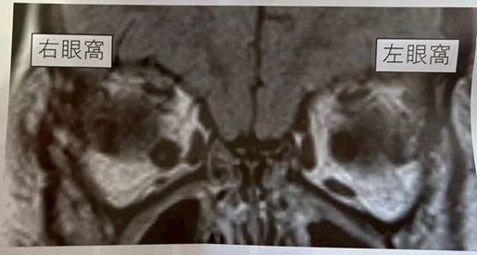
 |  | 1 | 右眼上斜視 | 正解
 |  | 2 | 右眼外方回旋斜視
 |  | 3 | 左眼外方回旋斜視
 |  | 4 | 左眼上斜視
 |  | 5 | 内斜視
視能訓練士 | 2025 | 斜視【各型】 |  | 2025_co_25_pm067
 |  | 2歳の女児。保育園で眼位異常を指摘され来院した。1mの距離でのフォトスクリーナーの検査結果を示す。裸眼の近見で内斜視を認めた。 この患児に関連しているのはどれか。
 |  | 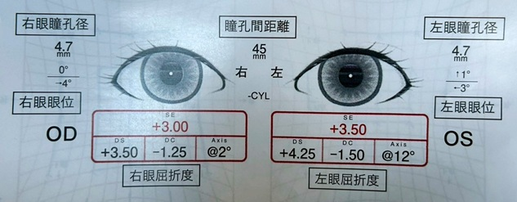
 |  | 1 | 開散過多
 |  | 2 | 緊張性輻湊
 |  | 3 | 調節性輻湊 | 正解
 |  | 4 | 輻湊不全
 |  | 5 | 融像性輻湊
視能訓練士 | 2025 | 斜視【斜視検査】 |  | 2025_co_25_pm068
 |  | 29歳の男性。自転車運転中に街路樹にぶつかり転倒し鼻出血があった。その後、複視を自覚し来院した。視力は両眼ともに1.2（矯正不能）。Hess赤緑試験の結果を示す。 この患者で考えられるのはどれか。
 |  | 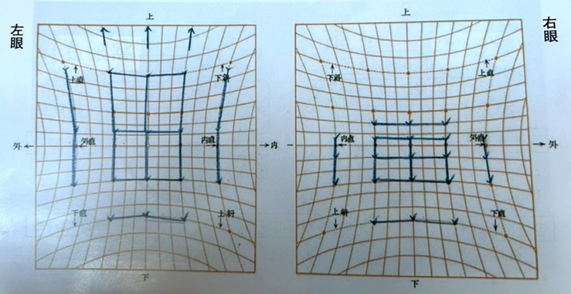
 |  | 1 | 甲状腺眼症
 |  | 2 | 下斜筋過動症
 |  | 3 | 滑車神経麻痺
 |  | 4 | 重症筋無力症
 |  | 5 | 眼窩吹き抜け骨折 | 正解
視能訓練士 | 2025 | 視覚生理学の基礎 |  | 2025_co_25_pm069
 |  | 61歳の男性。右後大脳動脈梗塞で入院した。視力は右（1.2×－2.00D＝cyl－1.25D145°）、左（1.2×－1.25D＝cyl－1.50D125°）、前眼部、中間透光体および眼底に異常はない。入院中に行った視野検査結果（A）と視覚伝導路の図（B）を示す。 障害を受けたのはどこか。

 |  | 1 | ①
 |  | 2 | ②
 |  | 3 | ③ | 正解
 |  | 4 | ④
 |  | 5 | ⑤
視能訓練士 | 2025 | 眼疾病学 |  | 2025_co_25_pm070
 |  | 55歳の男性。昨晩、階段を駆け上がり、息切れしているときに左眼が見えないことに気づいて来院した。左視力は手動弁である。左の眼底写真を示す。 正しいのはどれか。
 |  | 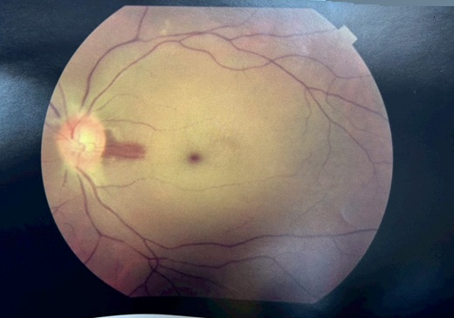
 |  | 1 | 視力予後は良い。
 |  | 2 | ERGは正常である。
 |  | 3 | 黄斑部に出血がある。
 |  | 4 | 網膜内層が肥厚している。 | 正解
 |  | 5 | 副腎皮質ステロイド薬が有効である。
視能訓練士 | 2025 | 斜視【各型】 |  | 2025_co_25_pm071
 |  | 76歳の女性。15年前からの複視が徐々に悪化していると訴え来院した。視力は右1.0（矯正不能）、左0.9（1.0×＋0.75D）。眼位は遠見で6Δ外斜視16Δ左上斜視、近見で16Δ外斜視14Δ左上斜視である。Bielschowsky頭部傾斜試験で左傾斜時に左上斜視が増大する。小学校のころの写真で、右への頭部傾斜がみられる。全身疾患や頭部外傷の既往はない。 この疾患で考えられるのはどれか。2つ選べ。
 |  | 1 | 水平融像幅が広い。
 |  | 2 | 外方回旋複視がある。
 |  | 3 | 自然治癒がみられる。
 |  | 4 | 左下斜筋の過動がある。 | 正解
 |  | 5 | 右方視で複視が増大する。 | 正解
視能訓練士 | 2025 | ロービジョン |  | 2025_co_25_pm072
 |  | 56歳の男性。40歳ころから暗所での見えにくさを自覚していたが、最近階段でのつまずき、屋外でのまぶしさが気になり来院した。視力は右（1.0×－2.00D）、左（1.0×－2.25D）。眼位異常はみられない。視野検査の結果を示す。 この患者に必要なのはどれか。2つ選べ。
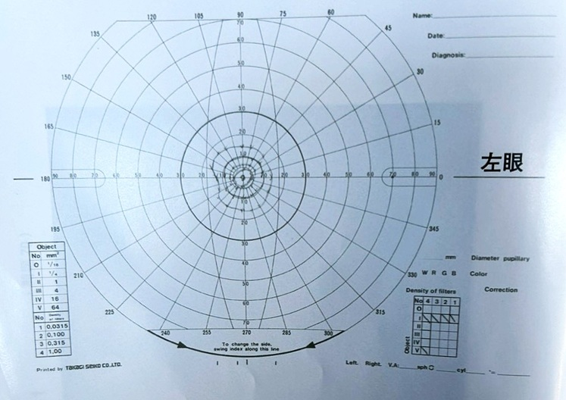
 |  | 1 | 単眼鏡
 |  | 2 | 遮光眼鏡 | 正解
 |  | 3 | プリズム眼鏡
 |  | 4 | 盲人安全つえ＜白杖＞ | 正解
 |  | 5 | ハイパワープラスレンズ眼鏡
視能訓練士 | 2025 | 眼疾病学 |  | 2025_co_25_pm073
 |  | 6歳の男児。生後6か月ころからの眼の揺れと顔回しを主訴に来院した。眼振は右方視で振幅が大きくなり、左方視で静止する。 プリズム療法で正しいのはどれか。
 |  | 1 | 左眼のみに基底内方
 |  | 2 | 左右眼ともに基底上方
 |  | 3 | 左右眼ともに基底内方
 |  | 4 | 右眼に基底外方、左眼に基底内方 | 正解
 |  | 5 | 右眼に基底上方、左眼に基底下方
視能訓練士 | 2025 | 斜視【各型】 |  | 2025_co_25_pm074
 |  | 10歳の女児。左への軽度の顔回し頭位異常と眼球運動異常で経過観察している。視力は右1.2（矯正不能）、左1.2（矯正不能）である。頭位写真（A）と3方向のむき眼位写真（B）を示す。 この患児の疾患で誤っているのはどれか。
 |  | 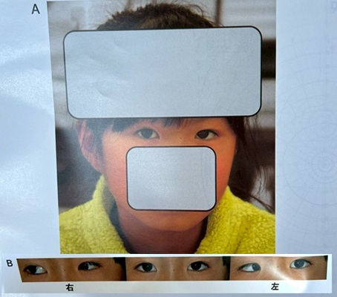
 |  | 1 | 両眼単一視は可能である。
 |  | 2 | 第1眼位が気になれば手術をする。
 |  | 3 | 頭位異常が気になれば手術をする。
 |  | 4 | 外直筋の異常神経支配により生じる。
 |  | 5 | 手術により眼球運動異常は治癒する。 | 正解
視能訓練士 | 2025 | 斜視【各型】 |  | 2025_co_25_pm075
 |  | 74歳の女性。以前から右眼の内斜偏位があったが、徐々に進行し、左眼も動かしづらくなり受診した。両眼ともに眼軸長32mmを超える。視力は、白内障術後で右（0.4×－2.50D）、左（0.4×－2.00D）である。9方向むき眼位写真を示す。 確定診断に用いるのはどれか。

 |  | 1 | MRI | 正解
 |  | 2 | 大型弱視鏡
 |  | 3 | 眼底カメラ
 |  | 4 | Hess赤緑試験
 |  | 5 | プリズム順応試験

